Histograms
 |  | Data: | KE38172-06_20260611124929.csv_combine
 |  | Wafer: | 06-175
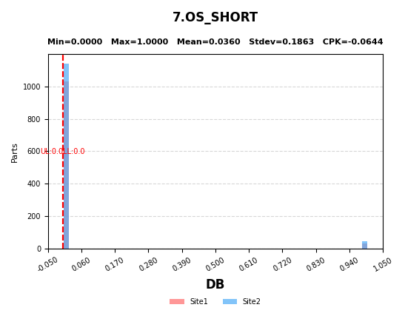
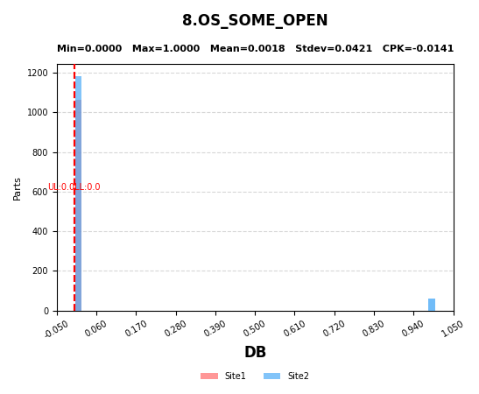

7 | OS_SHORT
8 | OS_SOME_OPEN

